Sheet1
【实施方案】
1 | 【需求点列表】
 |  | 需求描述：
 |  |  | 新增渠道让用户能更加方便快捷的进行支付

2 | 【需求点详细描述】
2.1 | 【功能点名称】 | 贝宝充值
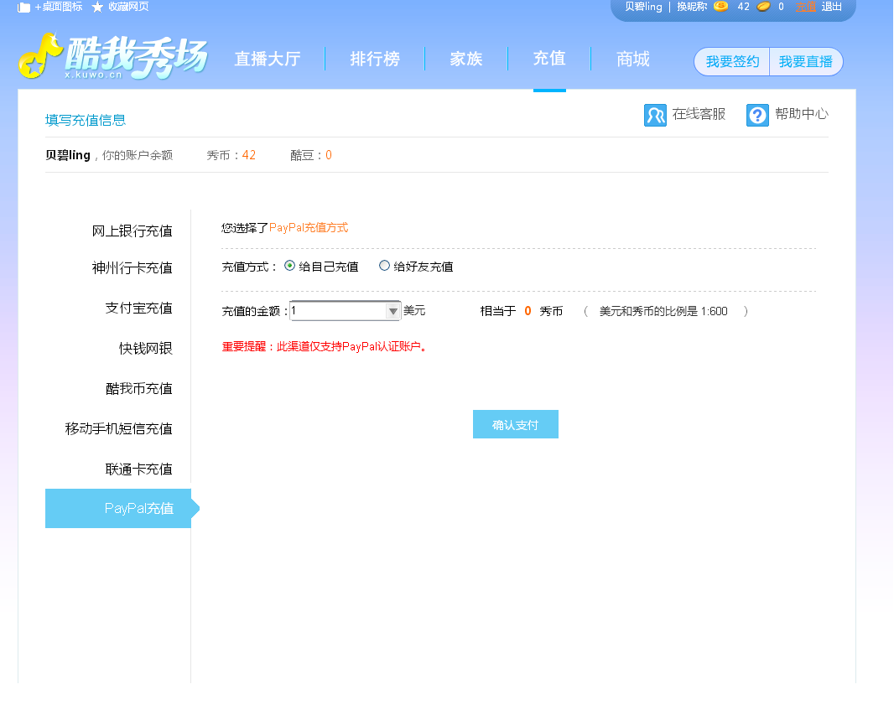
 | 【UI示意图】

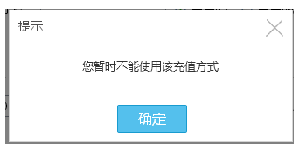

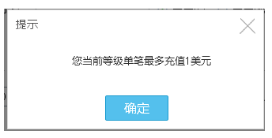

 | 【策略描述】
 |  | 位置：充值
 |  | 交互：
 |  |  | 1、可以给自己充或者是给好友充。
 |  |  | 2、充值金额可以直接显示等值秀币，美元和秀币的比例是1:600
 |  |  | 3、点击确认支付后会跳到paypal的支付页面填写，里面内容相应更改为酷我。

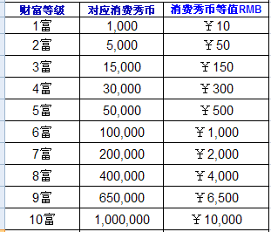
 |  | 规则说明：（除非特别声明，以下账号均指酷我秀场账号）
 |  |  | 1、此充值方式产生的手续费等均由酷我公司承担。
 |  |  | 2、需要已经通过paypal认证的PayPal账户才能使用此方式。
 |  |  | 3、发生过退款情况，则该用户UID不能再用此渠道进行充值。某IP发生过退款情况，该IP不能再使用此渠道充值。
 |  |  | 4、每账号每日充值上限为100美元。
 |  |  | 5、账号单笔充值限制与等级对应（附表）：（共10档，以选择的形式展现）
 |  |  |  | 等级 | 单笔金额（美元）
 |  |  |  | 新人 | 0
 |  |  |  | 1富 | 1
 |  |  |  | 2富 | 2
 |  |  |  | 3富 | 3
 |  |  |  | …… | ……
 |  |  |  | 10富以上 | 50
 |  |  | 6、每笔行为均限制充值人，而非被充值对象。
 |  |  | 7、所有因设限而不可充值的用户，其点击确认支付均弹出同一提示“您暂时不能使用该充值方式”（认证paypal账号需跳转后在paypal页面限制）

2.2 | 【功能点名称】 | 财付通充值

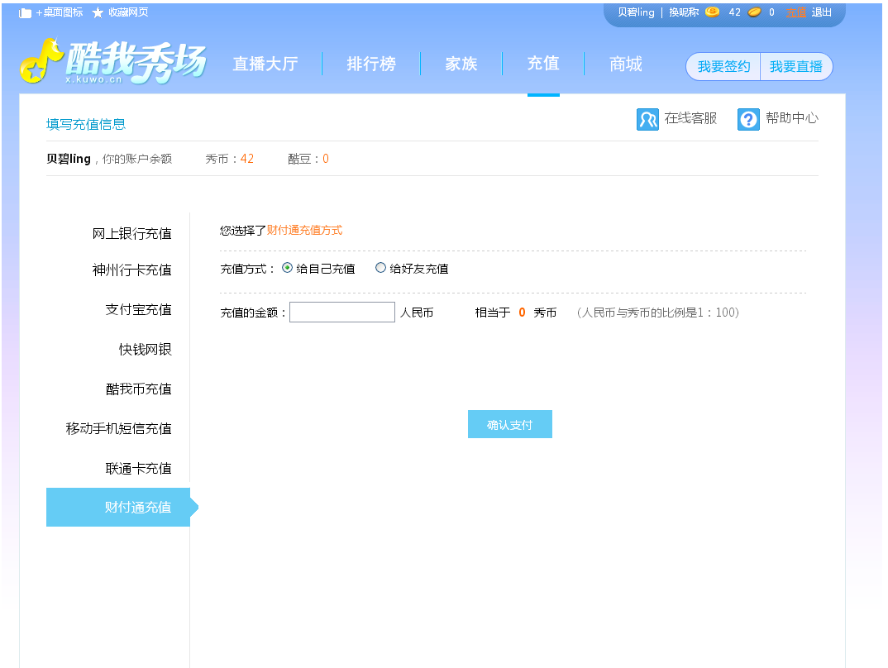
 | 【UI示意图】

 | 【策略描述】
 |  | 位置：充值
 |  | 交互：
 |  |  | 1、可以给自己充或者是给好友充。
 |  |  | 2、充值金额可以直接显示等值秀币，人民币和秀币的比例是1:100
 |  |  | 3、点击确认支付后会跳到财付通的支付页面。

2.3 | 【功能点名称】 | 贝宝充值编辑后台

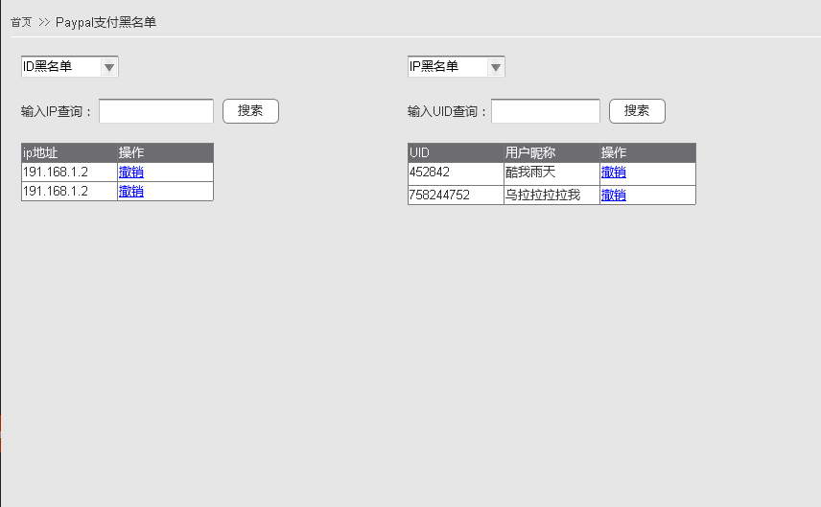

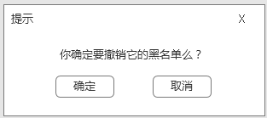

 | 【策略描述】
 |  | 位置：充值管理-paypal支付黑名单
 |  | 交互：
 |  |  | 1、查询IP黑名单，则列出当前的所有被拉黑的IP，这些IP下的所有用户都不可以使用贝宝充值方式。
 |  |  | 2、查IP的情况下，可以通过输入精确IP来查询某个IP的是否在列表中。
 |  |  |  | 若在，则结果中显示
 |  |  |  | 若不在，则提示“没有对应搜索结果”
 |  |  | 3、对某个IP点击撤销，则当前IP地址下的用户可以使用贝宝充值，但如果再一次因为退款列入黑名单，则会再次进入该黑名单。撤销时需要有弹窗提示。
 |  |  | 4、排序以最近加入黑名单的在最上面为准。

 |  |  | 查询ID同上，多显示一个用户昵称。

